중등필수어휘-단어시험
랜덤
단어시험 |  |  |  |  |  | 오토보카
 |  | name : |  | score : |  | 1544-5633
중등필수어휘

Lesson | 3 | Word | Meaning | 31 | Word | Meaning
1 | 1 | help | 돕다, 거들다, 도움 | 6 | difficult | 어려운, 곤란한
 | 2 | have a cold | 감기에 걸리다 | 7 | headache | 두통, 골칫거리
 | 3 | dirty | 더러운 | 8 | early | 일찍
 | 4 | fruit | 과일, 열매, 과일이 생기다 | 9 | interesting | 흥미있는, 재미있는
 | 5 | hate | 미워하다, 증오하다 | 10 | handsome | 잘생긴
Lesson | 1 | Word | Meaning | 11 | Word | Meaning
1 | 1 | children | 아이들 | 6 | cold | 추운
 | 2 | cute | 귀여운, 영리한, 멋진 | 7 | classmate | 동급생
 | 3 | brown | 갈색 | 8 | cousin | 사촌, 친척, 경
 | 4 | afternoon | 오후 | 9 | be from | ~출신이다
 | 5 | bike | 자전거 | 10 | board | 칠판
Lesson | 1 | Word | Meaning | 11 | Word | Meaning
1 | 1 | cousin | 사촌, 친척, 경 | 6 | classmate | 동급생
 | 2 | bike | 자전거 | 7 | brown | 갈색
 | 3 | afternoon | 오후 | 8 | cute | 귀여운, 영리한, 멋진
 | 4 | cold | 추운 | 9 | children | 아이들
 | 5 | board | 칠판 | 10 | be from | ~출신이다
 |  |  |  |  |  |  | 오토보카

사용법
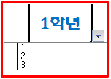
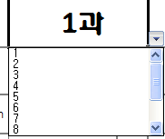
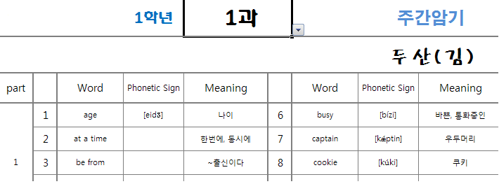

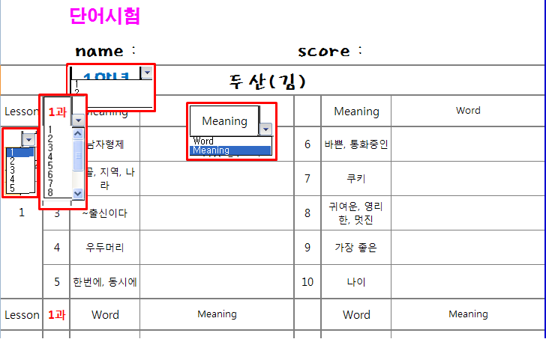

delete키 누르면 삭제됨

출력이 여러장 나올때

점선을 클릭한 상태에서 아래쪽 파란선까지 당긴다.

랜덤이안될때
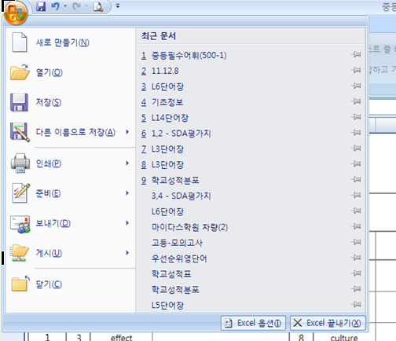

클릭

클릭

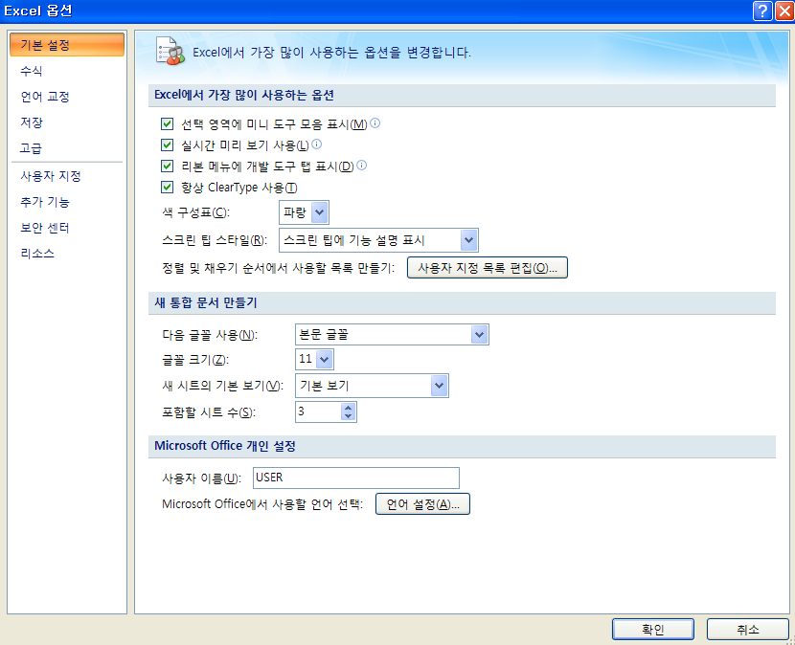

보안선택 클릭

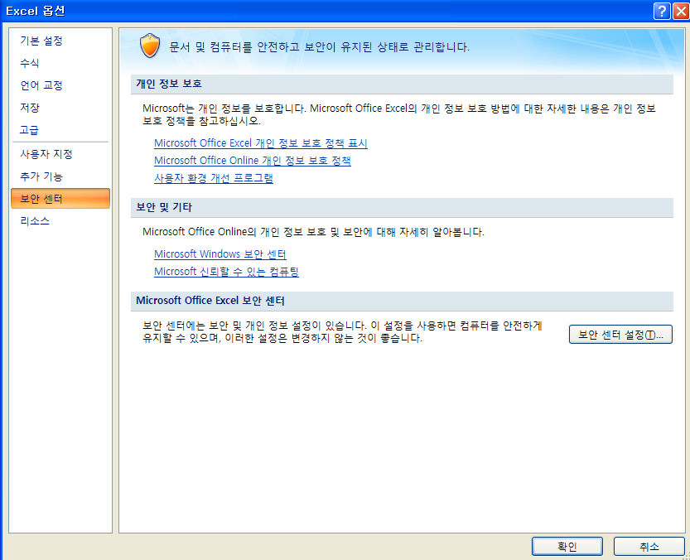

보안센터 설정 클릭

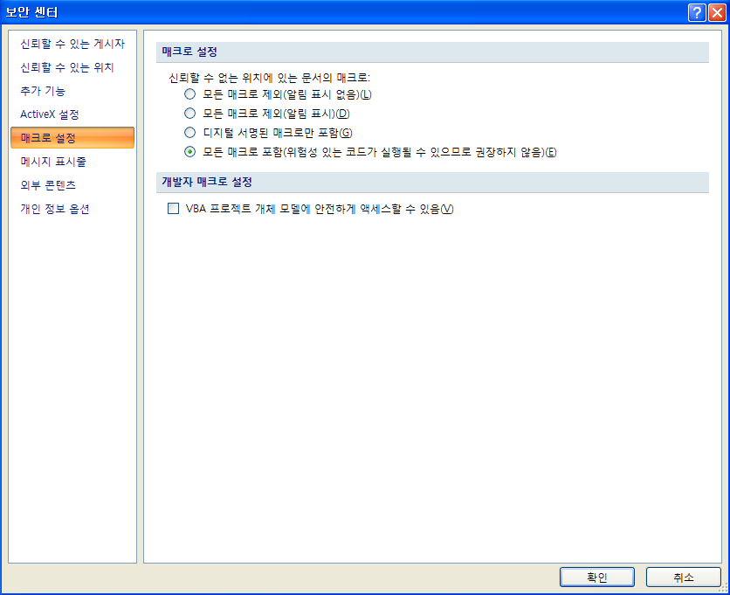
메크로설정 클릭

모든 메크로 포함 선택

클릭

